手順書
操作手順書 |  |  |  |  | 作成日時：2019/10/18-13:01:14

 | １．操作環境

 |  |  | シナリオファイル名 | C:\Users\Administrator\Desktop\動作確認手順\売上明細照会.winsnr

 | ２．操作手順

 |  | ２．１．シナリオ：売上明細照会
 |  |  | ２．１．１．[売上明細照会]ウィンドウ |  |  | 確認日 | 結果
 |  |  | 画面 | 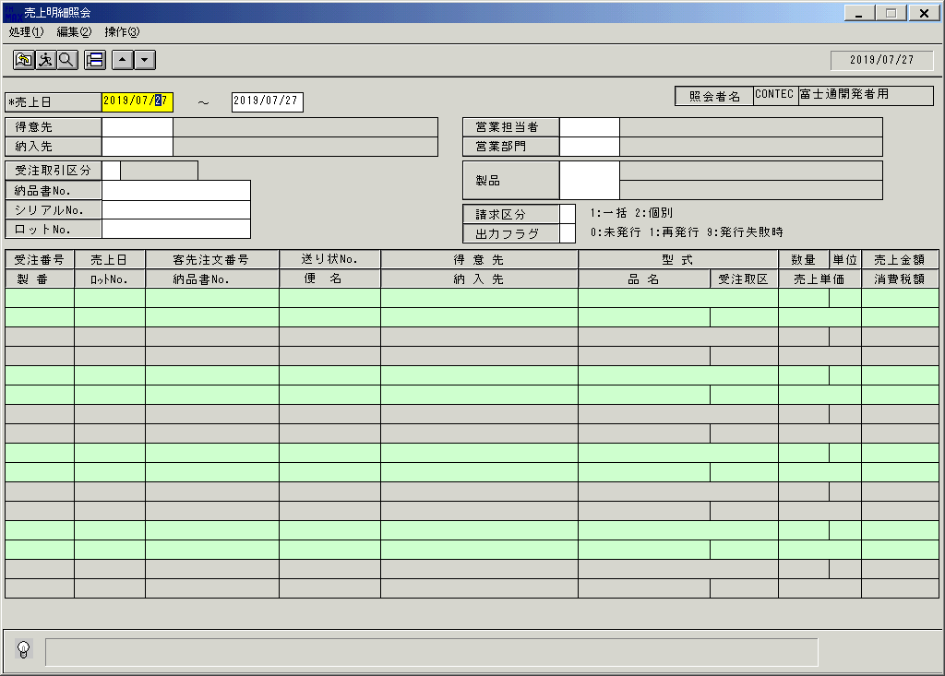
 |  |  | 操作内容 | 「売上明細照会」ウィンドウを初期画面表示します。

 |  |  | ２．１．２．[売上明細照会]ウィンドウ |  |  | 確認日 | 結果
 |  |  | 画面 | 
 |  |  | 操作内容 | 「売上日」を入力します。

 |  |  | ２．１．３．[売上明細照会]ウィンドウ |  |  | 確認日 | 結果
 |  |  | 画面 | 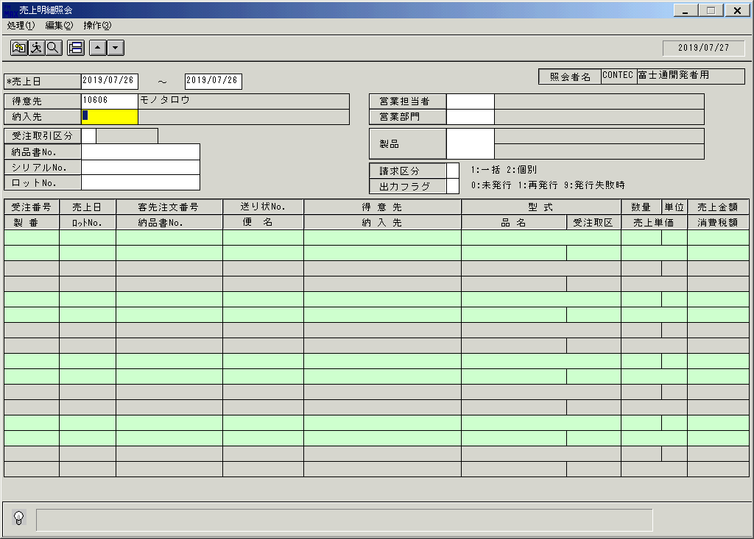
 |  |  | 操作内容 | 「得意先」を入力します。

 |  |  | ２．１．４．[売上明細照会]ウィンドウ |  |  | 確認日 | 結果
 |  |  | 画面 | 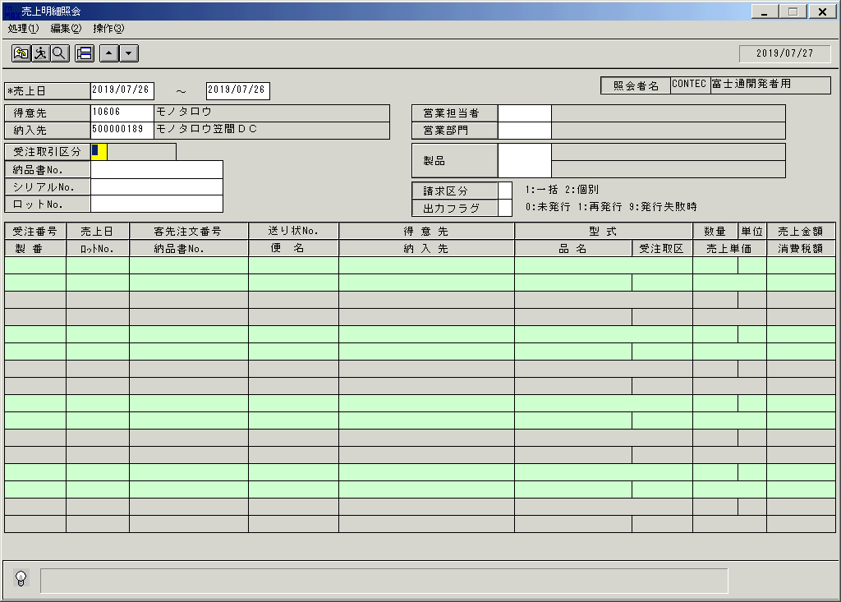
 |  |  | 操作内容 | 「納入先」を入力します。

 |  |  | ２．１．５．[売上明細照会]ウィンドウ |  |  | 確認日 | 結果
 |  |  | 画面 | 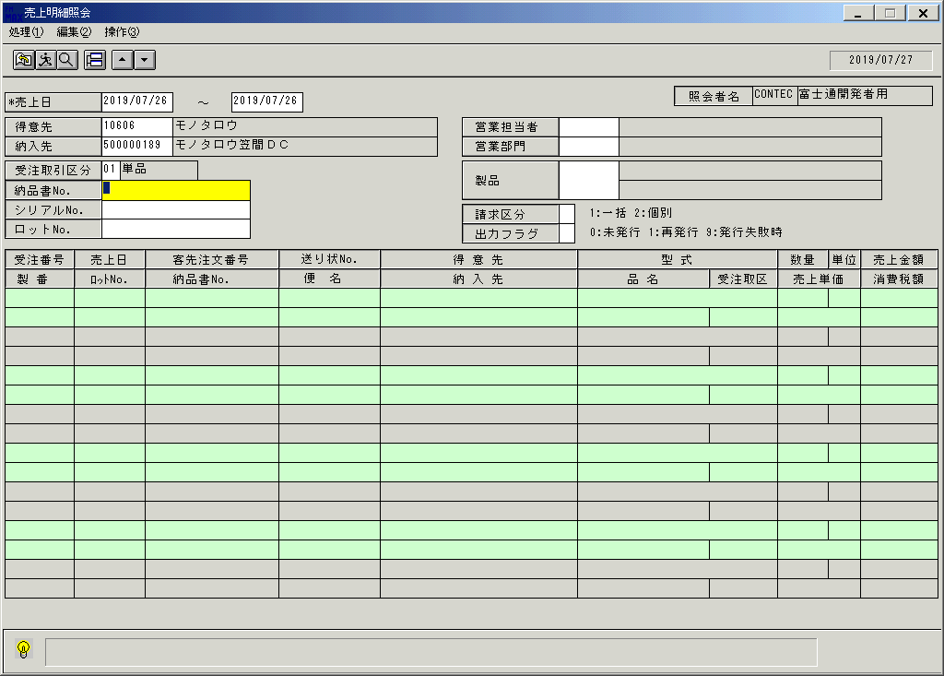
 |  |  | 操作内容 | 「受注取引先区分」を入力します。

 |  |  | ２．１．６．[売上明細照会]ウィンドウ |  |  | 確認日 | 結果
 |  |  | 画面 | 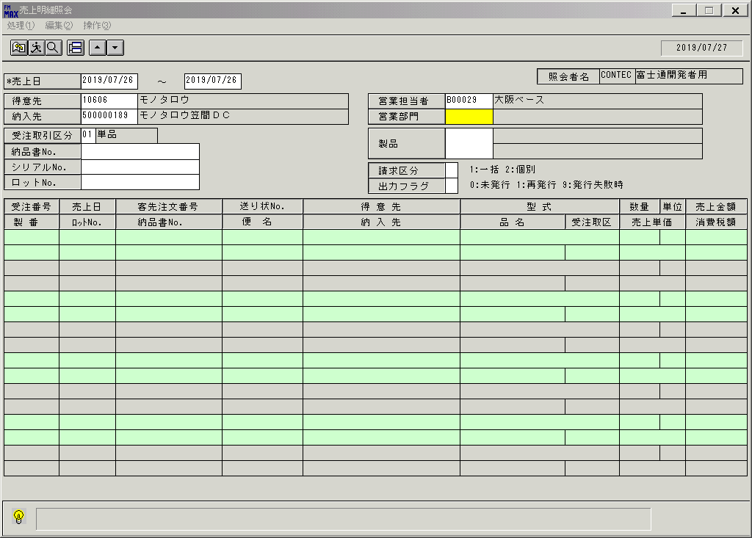
 |  |  | 操作内容 | 「営業担当者」を入力します。

 |  |  | ２．１．７．[売上明細照会]ウィンドウ |  |  | 確認日 | 結果
 |  |  | 画面 | 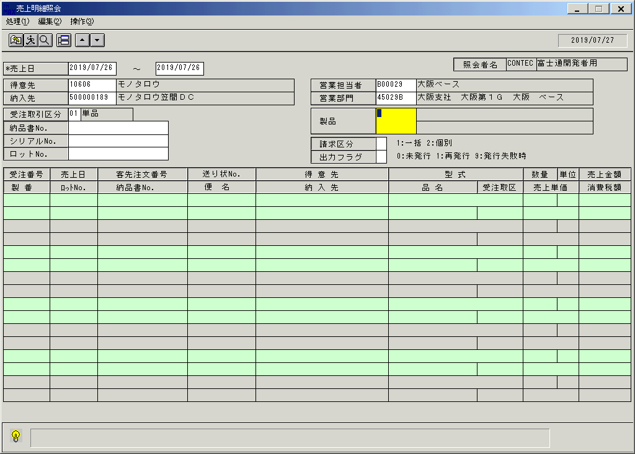
 |  |  | 操作内容 | 「営業部門」を入力します。

 |  |  | ２．１．８．[売上明細照会]ウィンドウ |  |  | 確認日 | 結果
 |  |  | 画面 | 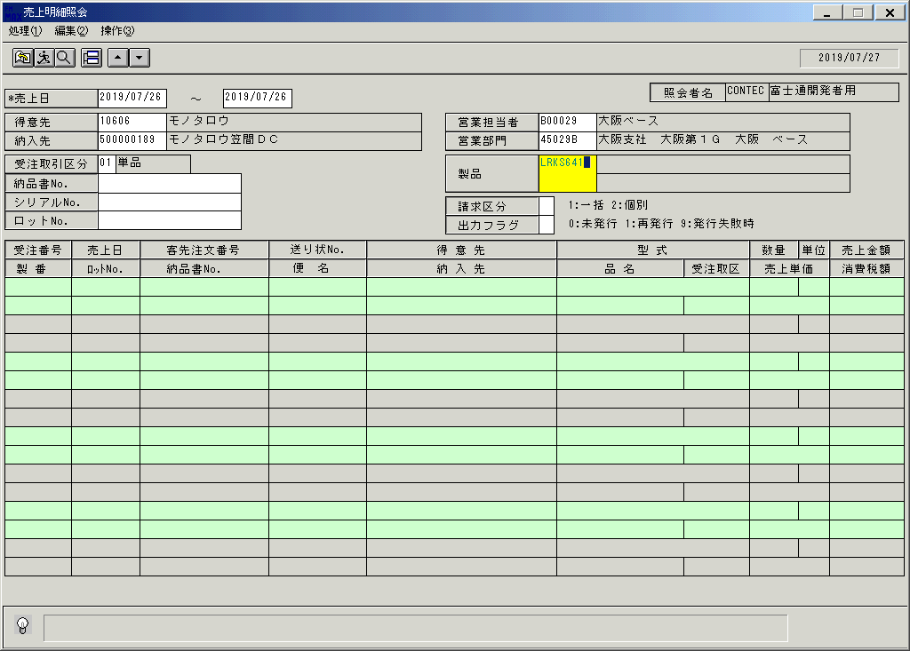
 |  |  | 操作内容 | 「製品」を入力します。

 |  |  | ２．１．９．[売上明細照会]ウィンドウ |  |  | 確認日 | 結果
 |  |  | 画面 | 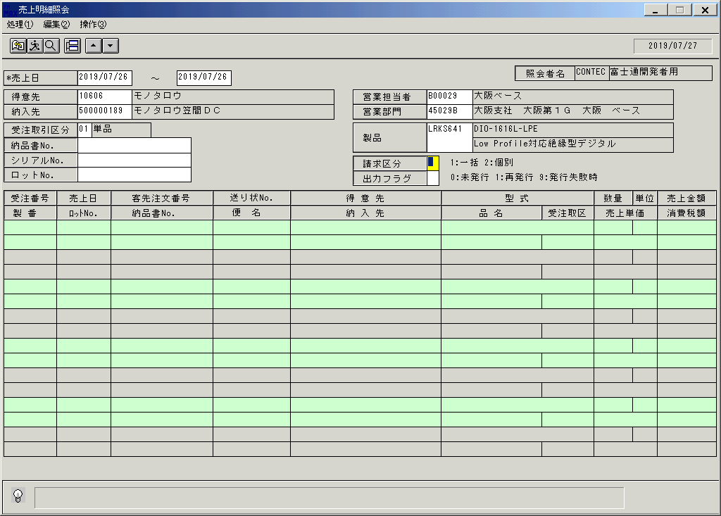
 |  |  | 操作内容 | 実行ボタンをクリックします。

 |  |  | ２．１．１０．[売上明細照会]ウィンドウ |  |  | 確認日 | 結果
 |  |  | 画面 | 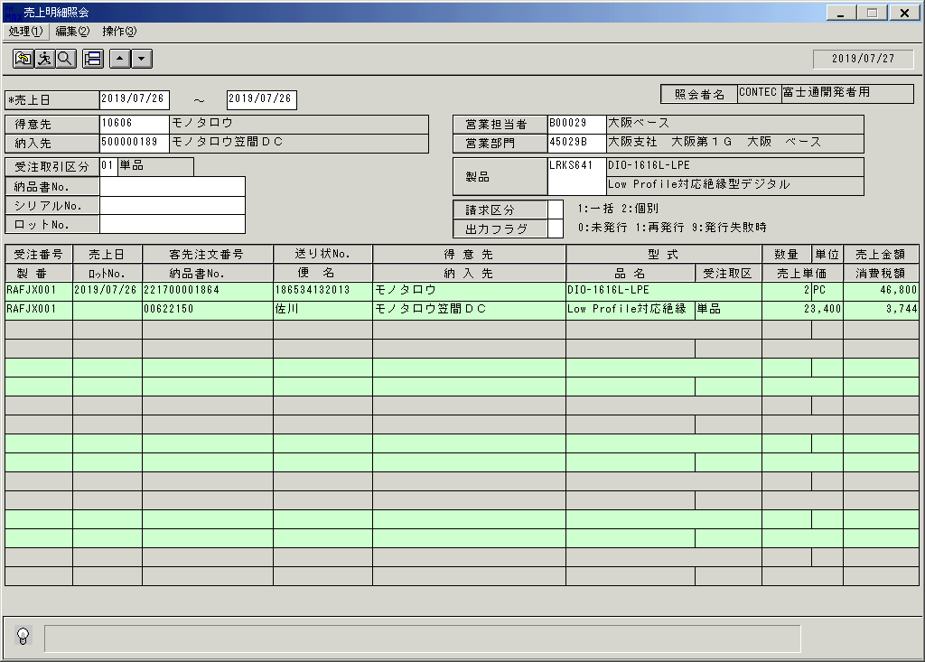
 |  |  | 操作内容 | 明細が表示されます。終了ボタンをクリックします。

 |  |  | ２．１．１1．[売上明細照会]ウィンドウ - [売上明細照会]ウィンドウ |  |  | 確認日 | 結果
 |  |  | 画面 | 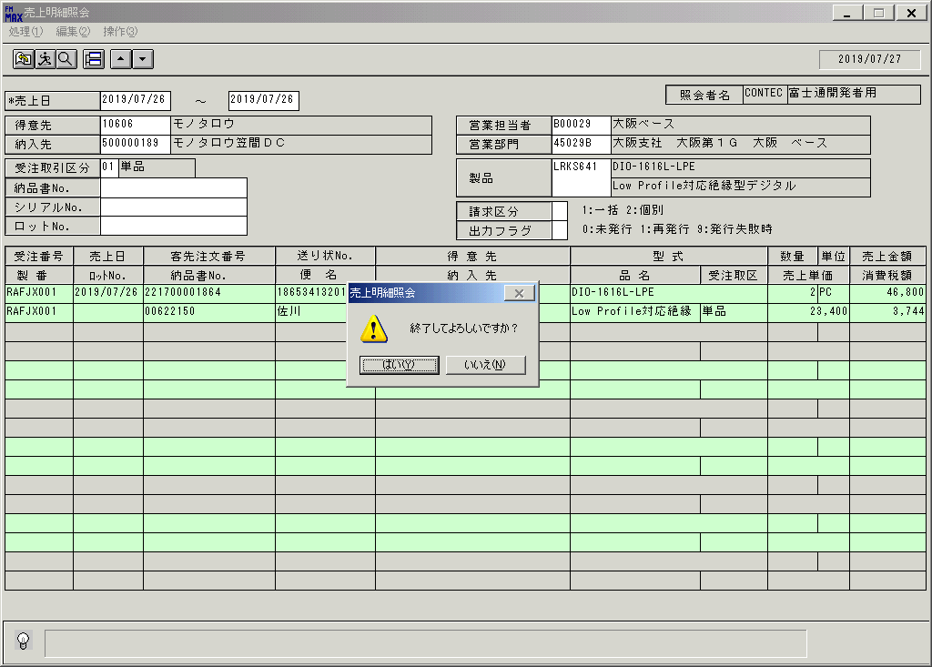
 |  |  | 操作内容 | 「はい」をクリックしウィンドウを閉じます。

画面(売上明細照会)
画面項目説明 |  |  |  | ユーザ名：㈱コンテック殿 |  |  |  |  |  |  | ｼｽﾃﾑ名：新総合情報システム |  |  |  |  | ﾌﾟﾛｾｽID/名：販売システム |  |  |  | 作成日:２００８年１２月２６日
 |  |  |  |  |  |  |  |  |  |  | ｼﾞｮﾌﾞID/名：URI／売上 |  |  |  |  | ﾌﾟﾛｸﾞﾗﾑID/名：URIDL51/売上明細照会 |  |  |  | 作成者：Ace) 森賀

 | 【画面項目説明】 |  | 画面名：売上明細照会 |  |  |  |  |  |  |  |  |  | FormID：ＵＲＩＤＬ５１ |  | ﾓｰﾄﾞ |  | 初期状態
 |  |  |  |  |  |  |  |  |  |  |  |  |  |  | 権限
 | № | 入出力項目名 |  |  | 入力 |  | 表示 | 属性 | 表示桁 | 入力桁 | レ | データソース |  | 項目名(初期値） |  |  |  | 項目説明
 |  |  |  |  | 必須 | 任意

 | 1 | 売上日(開始) |  |  | ○ |  |  | 9 | 8 | 8 |  | 運用日マスタ |  | 運用日付 |  |  |  | 西暦："YYYY/MM/DD"
 | 2 | 売上日(終了) |  |  | ○ |  |  | 9 | 8 | 8 |  | 運用日マスタ |  | 運用日付 |  |  |  | 西暦："YYYY/MM/DD"
 | 3 | 得意先(コード） |  |  |  | ○ |  | X | 5 | 5 |  |  |  | 空白
 | 4 | 得意先(名称) |  |  |  |  | ○ | NX | 40 |  |  |  |  | 空白
 | 5 | 納入先（コード） |  |  |  | ○ |  | X | 9 | 9 |  |  |  | 空白
 | 6 | 納入先（名称） |  |  |  |  | ○ | NX | 40 |  |  |  |  | 空白
 | 7 | 受注取引区分 |  |  |  | ○ |  | X | 2 | 2 |  |  |  | 空白
 | 8 | 受注取引区分（名称） |  |  |  |  | ○ | NX | 10 |  |  |  |  | 空白
 | 9 | 納品書No. |  |  |  | ○ |  | X | 8 | 8 |  |  |  | 空白
 | 10 | シリアルNo. |  |  |  | ○ |  | X | 13 | 13 |  |  |  | 空白
 | 11 | ロットNo. |  |  |  | ○ |  | X | 20 | 20 |  |  |  | 空白
 | 12 | 営業担当者（コード） |  |  |  | ○ |  | X | 6 | 6 |  |  |  | 空白
 | 13 | 営業担当者（名称） |  |  |  |  | ○ | NX | 20 |  |  |  |  | 空白
 | 14 | 営業部門（コード） |  |  |  | ○ |  | X | 6 | 6 |  |  |  | 空白
 | 15 | 営業部門（名称） |  |  |  |  | ○ | NX | 40 |  |  |  |  | 空白
 | 16 | 製品コード |  |  |  | ○ |  | X | 8 | 8 |  |  |  | 空白
 | 17 | 型式 |  |  |  |  | ○ | X | 30 |  |  |  |  | 空白
 | 18 | 品名 |  |  |  |  | ○ | NX | 30 |  |  |  |  | 空白
 | 19 | 請求区分 |  |  |  | ○ |  | 9 | 1 | 1 |  |  |  | 空白
 | 20 | 出力フラグ |  |  |  | ○ |  | 9 | 1 | 1 |  |  |  | 空白 |  |  |  | 請求区分：２ 個別請求の時、当項目が抽出条件となる
 | 21 | 入力担当者（ｺｰﾄﾞ） |  |  |  |  | ○ | X | 6 |  |  |  |  | ログインユーザーID
 | 22 | 入力担当者（名称） |  |  |  |  | ○ | NX | 20 |  |  | 担当者マスタ |  | 担当者名 |  |  |  | 担当者マスタ．担当者コード＝ログインユーザーID
 | 23 | 受注番号 |  |  |  |  | ○ | X | 8 |  |  |  |  | 空白
 | 24 | 製番 |  |  |  |  | ○ | X | 10 |  |  |  |  | 空白
 | 25 | 売上日 |  |  |  |  | ○ | 9 | 8 |  |  |  |  | 空白
 | 26 | ロットNo. |  |  |  |  | ○ | X | 10 |  |  |  |  | 空白
 | 27 | 客先注文番号 |  |  |  |  | ○ | X | 20 |  |  |  |  | 空白
 | 28 | 納品書No. |  |  |  |  | ○ | X | 8 |  |  |  |  | 空白
 | 29 | 送り状No. |  |  |  |  | ○ | X | 15 |  |  |  |  | 空白
 | 30 | 便名 |  |  |  |  | ○ | NX | 10 |  |  |  |  | 空白
 | 31 | 得意先 |  |  |  |  | ○ | NX | 30 |  |  |  |  | 空白
 | 32 | 納入先 |  |  |  |  | ○ | NX | 30 |  |  |  |  | 空白
 | 33 | 型式 |  |  |  |  | ○ | X | 30 |  |  |  |  | 空白
 | 34 | 品名 |  |  |  |  | ○ | NX | 20 |  |  |  |  | 空白
 | 35 | 受注取区 |  |  |  |  | ○ | NX | 10 |  |  |  |  | 空白
 | 36 | 数量 |  |  |  |  | ○ | 9 | 6 |  |  |  |  | 空白
 | 37 | 単位 |  |  |  |  | ○ | NX | 4 |  |  |  |  | 空白
 | 38 | 売上単価 |  |  |  |  | ○ | 9 | 9 |  |  |  |  | 空白
 | 39 | 売上金額 |  |  |  |  | ○ | 9 | 9 |  |  |  |  | 空白
 | 40 | 消費税額 |  |  |  |  | ○ | 9 | 9 |  |  |  |  | 空白
 | 41
 | 42
 | 43
 | 44 |  |  |  |  |  |  |  |  |  |  |  |  |  |  |  |  | 2016/09/05 UPD
 | 45 |  |  |  |  |  |  |  |  |  |  |  |  |  |  |  |  |  | シリアル№の表示桁、入力桁を20桁から13桁に変更

起動元EXE
システム情報
制御ファイル
データファイル
起動先EXE

画面(売上明細照会) (2)
画面項目説明 |  |  |  |  |  |  | ユーザ名：㈱コンテック殿 |  |  |  |  |  |  | ｼｽﾃﾑ名：新総合情報システム |  |  |  |  | ﾌﾟﾛｾｽID/名：販売システム |  |  |  | 作成日:２００８年１２月２６日
 |  |  |  |  |  |  |  |  |  |  |  |  |  | ｼﾞｮﾌﾞID/名：URI／売上 |  |  |  |  | ﾌﾟﾛｸﾞﾗﾑID/名：URIDL51/売上明細照会 |  |  |  | 作成者：Ace) 森賀

 | 【画面項目説明】 |  |  |  | 画面名：売上明細照会 |  |  |  |  |  |  |  |  |  |  | FormID：ＵＲＩＤＬ５１ |  | ﾓｰﾄﾞ |  | 実行ボタン押下時
 |  |  |  |  |  |  |  |  |  |  |  |  |  |  |  |  |  | 権限
 | № | 入出力項目名 |  |  |  |  |  | 入力 |  | 表示 | 属性 | 表示桁 | 入力桁 | レ | データソース |  | 項目名(初期値） |  |  |  | 項目説明
 |  |  |  |  |  |  |  | 必須 | 任意

 | 1 | 売上日(開始) |  |  |  |  |  | ○ |  |  | 9 | 8 | 8 |  |  |  |  |  |  |  | 検索する売上明細情報の売上日(開始）を入力。初期値：運用日付
 | 2 | 売上日(終了) |  |  |  |  |  | ○ |  |  | 9 | 8 | 8 |  |  |  |  |  |  |  | 検索する売上明細情報の売上日(終了）を入力。初期値：運用日付
 | 3 | 得意先(コード） |  |  |  |  |  |  | ○ |  | X | 5 | 5 |  |  |  |  |  |  |  | 検索する売上明細情報の得意先コードを入力。
 | 4 | 得意先(名称) |  |  |  |  |  |  |  | ○ | NX | 40 |  |  | 得意先マスタ |  | 得意先略称 |  |  |  | 得意先ｺｰﾄﾞ＝画面.得意先ｺｰﾄﾞ
 | 5 | 納入先（コード） |  |  |  |  |  |  | ○ |  | X | 9 | 9 |  |  |  |  |  |  |  | 検索する売上明細情報の納入先コードを入力。
 | 6 | 納入先（名称） |  |  |  |  |  |  |  | ○ | NX | 40 |  |  | 納入先マスタ |  | 納入先略称 |  |  |  | 納入先ｺｰﾄﾞ＝画面.納入先ｺｰﾄﾞ
 | 7 | 受注取引区分 |  |  |  |  |  |  | ○ |  | X | 2 | 2
 | 8 | 受注取引区分（名称） |  |  |  |  |  |  |  | ○ | NX | 10 |  |  | 名称マスタ |  | 名称１ |  |  |  | ｷｰ=006Andｺｰﾄﾞ1=画面.受注取引区分
 | 9 | 納品書No. |  |  |  |  |  |  | ○ |  | X | 8 | 8 |  |  |  |  |  |  |  | 検索する売上明細情報の納品書No.を入力。
 | 10 | シリアルNo. |  |  |  |  |  |  | ○ |  | X | 13 | 13 |  |  |  |  |  |  |  | 検索する売上明細情報のシリアルNo.を入力。
 | 11 | ロットNo. |  |  |  |  |  |  | ○ |  | X | 20 | 20 |  |  |  |  |  |  |  | 検索する売上明細情報のロットNo.を入力。
 | 12 | 営業担当者（コード） |  |  |  |  |  |  | ○ |  | X | 6 | 6 |  |  |  |  |  |  |  | 検索する売上明細情報の営業担当者コードを入力。
 | 13 | 営業担当者（名称） |  |  |  |  |  |  |  | ○ | NX | 20 |  |  | 担当者マスタ |  | 担当者名 |  |  |  | 担当者ｺｰﾄﾞ＝画面.担当者ｺｰﾄﾞ
 | 14 | 営業部門（コード） |  |  |  |  |  |  | ○ |  | X | 6 | 6 |  |  |  |  |  |  |  | 検索する売上明細情報の営業部門コードを入力。
 | 15 | 営業部門（名称） |  |  |  |  |  |  |  | ○ | NX | 40 |  |  | 部門マスタ |  | 部門名称 |  |  |  | 部門ｺｰﾄﾞ=画面.営業部門ｺｰﾄﾞAnd適用開始日<=運用日付And適用終了日>=運用日付
 | 16 | 製品コード |  |  |  |  |  |  | ○ |  | X | 8 | 8 |  |  |  |  |  |  |  | 検索する売上明細情報の製品コードを入力。
 | 17 | 型式 |  |  |  |  |  |  |  | ○ | X | 30 |  |  | 製品マスタ |  | 型式 |  |  |  | 製品コード＝画面.製品コード
 | 18 | 品名 |  |  |  |  |  |  |  | ○ | NX | 30 |  |  | 製品マスタ |  | 商品名１ |  |  |  | 製品コード＝画面.製品コード
 | 19 | 請求区分 |  |  |  |  |  |  | ○ |  | 9 | 1 | 1 |  |  |  |  |  |  |  | 検索する売上明細情報の請求区分を入力。
 | 20 | 出力フラグ |  |  |  |  |  |  | ○ |  | 9 | 1 | 1 |  |  |  |  |  |  |  | 検索する売上明細情報の出力ﾌﾗｸﾞを入力。
 | 21 | 入力担当者（ｺｰﾄﾞ） |  |  |  |  |  |  |  | ○ | X | 6 |  |  |  |  | ログインユーザーID
 | 22 | 入力担当者（名称） |  |  |  |  |  |  |  | ○ | NX | 20 |  |  | 担当者マスタ |  | 担当者名 |  |  |  | 担当者ｺｰﾄﾞ＝画面.担当者ｺｰﾄﾞ
 | 23 | 受注番号 |  |  |  |  |  |  |  | ○ | X | 8 |  |  | 売上トラン |  | 受注伝票番号＋受注伝票番号の後ろ2桁
 | 24 | 製番 |  |  |  |  |  |  |  | ○ | X | 10 |  |  | 売上トラン |  | 製番
 | 25 | 売上日 |  |  |  |  |  |  |  | ○ | 9 | 8 |  |  | 売上トラン |  | 売上伝票日付
 | 26 | ロットNo. |  |  |  |  |  |  |  | ○ | X | 10 |  |  | 売上トラン |  | ロットNo
 | 27 | 客先注文番号 |  |  |  |  |  |  |  | ○ | X | 20 |  |  | 売上トラン |  | 客先注文番号
 | 28 | 納品書No. |  |  |  |  |  |  |  | ○ | X | 8 |  |  | 出荷実績トラン |  | 納品書№
 | 29 | 送り状No. |  |  |  |  |  |  |  | ○ | X | 15 |  |  | 売上トラン |  | 送り状No
 | 30 | 便名 |  |  |  |  |  |  |  | ○ | NX | 10 |  |  | 名称マスタ |  | 名称１ |  |  |  | ｷｰ=002Andｺｰﾄﾞ1=受注見出トラン.便名コード※
 | 31 | 得意先 |  |  |  |  |  |  |  | ○ | NX | 30 |  |  | 売上見出しトラン |  | 得意先略称
 | 32 | 納入先 |  |  |  |  |  |  |  | ○ | NX | 30 |  |  | 売上見出しトラン |  | 納入先略称
 | 33 | 型式 |  |  |  |  |  |  |  | ○ | X | 30 |  |  | 売上トラン |  | 型式
 | 34 | 品名 |  |  |  |  |  |  |  | ○ | NX | 20 |  |  | 売上トラン |  | 商品名１
 | 35 | 受注取区 |  |  |  |  |  |  |  | ○ | NX | 10 |  |  | 名称マスタ |  | 名称１ |  |  |  | ｷｰ=006Andｺｰﾄﾞ1=売上見出しトラン.受注取引区分
 | 36 | 数量 |  |  |  |  |  |  |  | ○ | 9 | 6 |  |  | 売上トラン |  | 売上数量
 | 37 | 単位 |  |  |  |  |  |  |  | ○ | NX | 4 |  |  | 売上トラン |  | 単位名
 | 38 | 売上単価 |  |  |  |  |  |  |  | ○ | 9 | 9 |  |  | 売上トラン |  | 単価
 | 39 | 売上金額 |  |  |  |  |  |  |  | ○ | 9 | 9 |  |  | 売上トラン |  | 売上金額
 | 40 | 消費税額 |  |  |  |  |  |  |  | ○ | 9 | 9 |  |  | 売上トラン |  | 消費税金額
 | 41 |  |  |  |  |  |  |  |  |  |  |  |  |  |  |  |  |  |  |  | 2010/07/13 ADD
 | 42 |  | ソート順 |  |  |  |  |  |  |  |  |  |  |  |  |  |  |  |  |  | ※受注見出トランの取得条件
 | 43 |  | ① | 売上日 |  | 昇順 |  |  |  |  |  |  |  |  |  |  |  |  |  |  |  | 伝票管理№＝売上見出分類トラン.受注伝票管理№
 | 44 |  | ② | 得意先ｺｰﾄﾞ |  | 昇順 |  |  |  |  |  |  |  |  |  |  |  |  |  |  | 2016/09/05 UPD
 | 45 |  | ③ | 製品ｺｰﾄﾞ |  | 昇順 |  |  |  |  |  |  |  |  |  |  |  |  |  |  |  | シリアル№の表示桁、入力桁を20桁から13桁に変更

起動元EXE
システム情報
制御ファイル
データファイル
起動先EXE

